Batallon Logistico 10
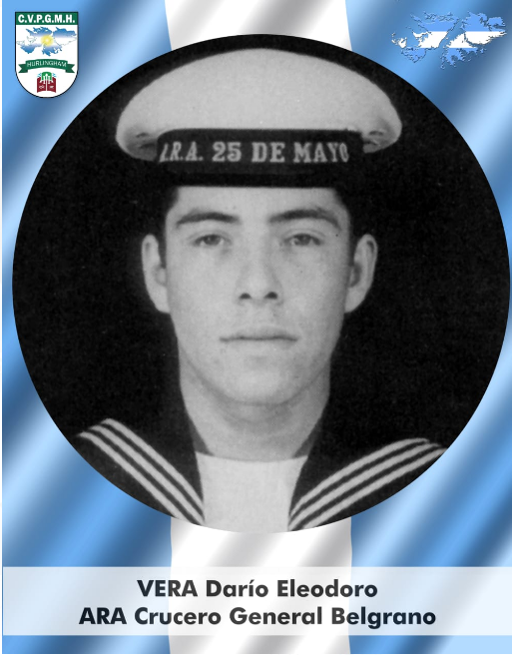
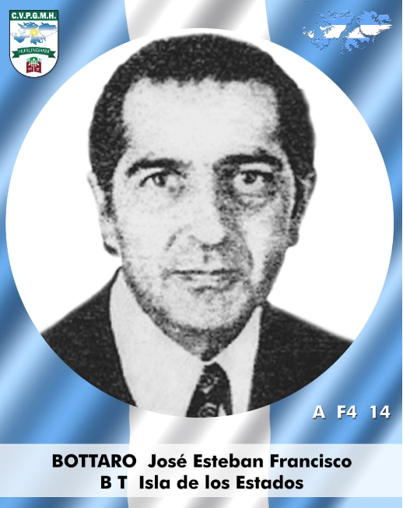
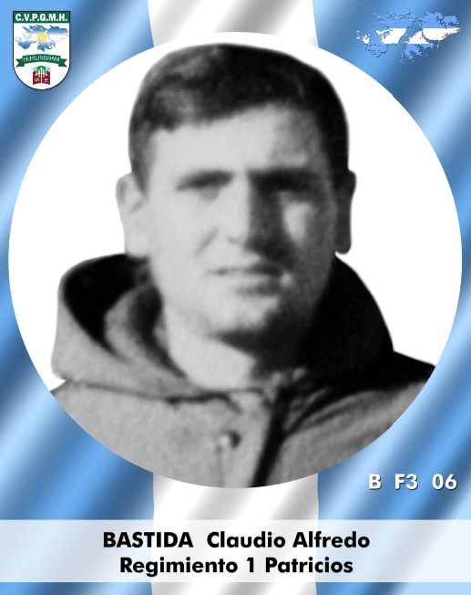
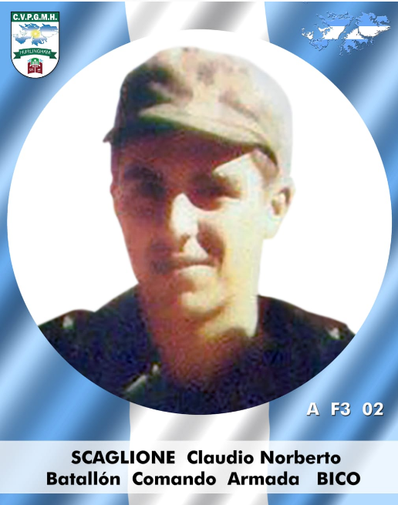
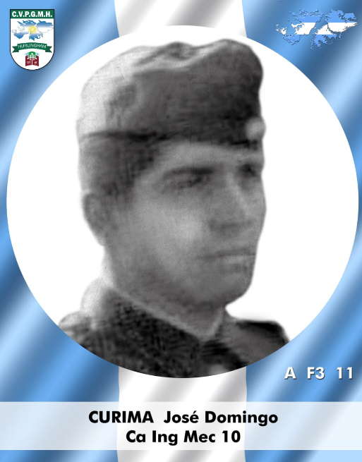
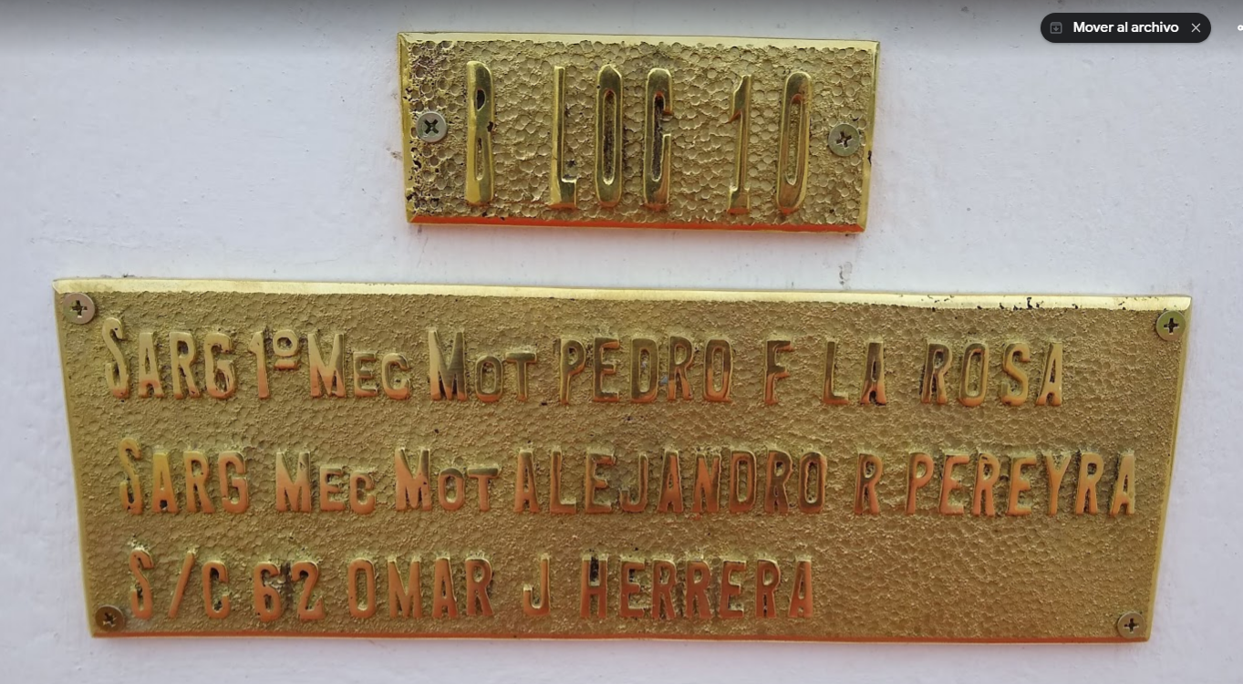
 | BATALLON LOGISTICO 10

M3D 05-15 Larrosa, Pedro Florentino Sargento AY - EA Monte Sapper Hill 14/06/1982✝ |  |  |  |  |  | Fernado Ballesteros

M3D 05-22 Pereyra, Alejandro Raúl Sargento - EA Monte Sapper Hill 14/06/1982✝

M3D 19-20 Herrera, Omar Jesús Conscripto - EA Puerto Argentino 01/05/1982✝

 | GENDARMERIA NACIONAL

*28-10 | SARG AY ACOSTA, Ramón Gumercindo (Caído en Combate)
*09-12 | Guerrero, Victor Samuel Cabo Primero - GNA Esc. Alacrán Monte Kent 30/05/1982✝
*09-13 | Nasif, Guillermo Subalferez GNA Esc. Alacrán Monte Kent 30/05/1982✝
*09-14 | CBO PEREYRA, Carlos Misael (Caído en Combate)
*09-15 | 1ER ALF SANCHEZ, Ricardo Julio (Caído en Combate)
*09-16 | GEND TREPPO, Juan Carlos (Caído en Combate)
*09-17 | CBO 1RO VERON, Marciano (Caído en Combate)

BLOQUE M3D | CAIDOS DE HURLINGHAM
42-08 | VERA, Dario Elodoro | ARA BELGRANO | ARA | ARA | ARA
2023-10-10 | BOTTARO, Jose Esteban | Islas de Los estados | ARA | ARA | ARA
19-15 | SCAGLIONE, Claudio Norberto | Batallon Cdo ARA | ARA | ARA | ARA
2023-03-05 | CURIMA, Jose Domingo | CO ING MEC 10 | EA | EA | EA
2023-04-06 | BASTIDA, Claudio Alfredo | REG Patricios | EA | EA | EA

